★フローチャートの書き方について
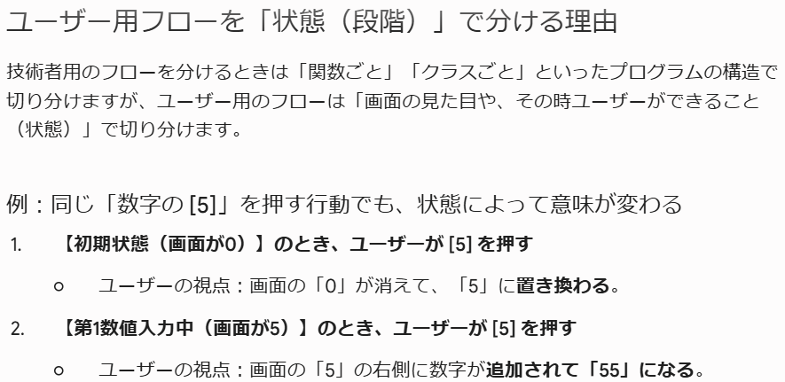
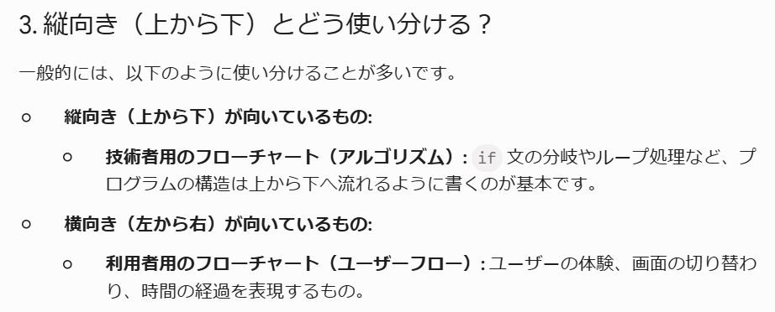
技術者用
例）
プログラムをそのまま書いてはいけない
目的は「動作の流れが誰にでもわかるように書く」である
具体的なことは書かず、大まかな処理と流れがわかるようコンパクトに書く
BAD
BETTER

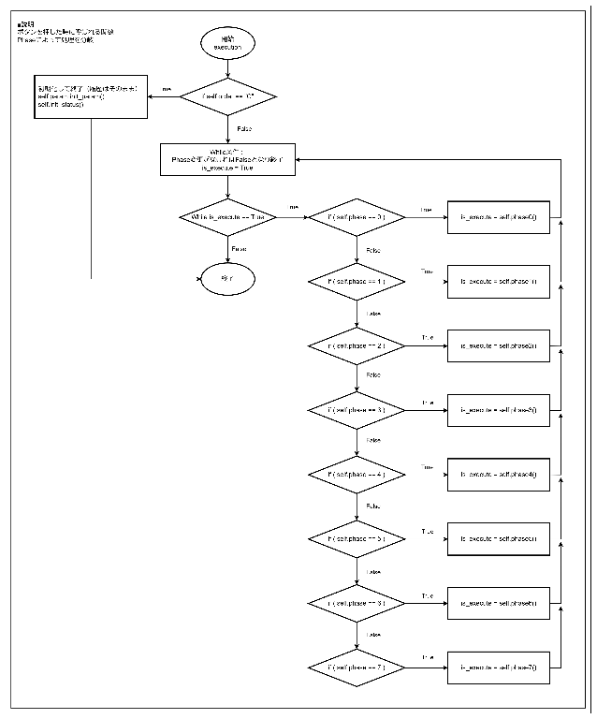
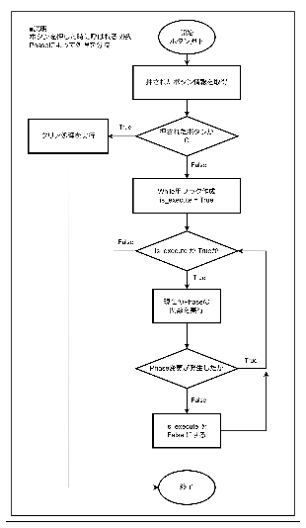

ユーザー用
※以下方針で決定
===================================================================
■方針
・ボタン入力→画面の変化 を書いていく
・処理の段階を分割（Phaseとボタン群）
・説明文：一番最後にブラッシュアップ形式で書く
→必要そうなところだけ

■作成するもの
・基本的な操作（全パターン網羅）
→順当に使用した場合のフロー
・細かい分岐（似た結果になるボタン群から1パターンを例として抜粋して書く）
→どのPhaseでどのボタンを押したらどうディスプレイが変わりどのPhaseへ移行するか
・エラー発生パターン
→0除算、負の値の√計算は別フローとして書く
→通常フローにはエラーになる場合をかかない？
===================================================================

■利用者側フローチャートの基本作法（UI/UXフロー）
「ユーザーがどう画面を操作し、どう画面が応えるか」という「画面遷移」や「直感的なユーザー体験（UX）」に焦点を当てる必要がある
「ユーザーのアクション」と「システムのリアクション」のキャッチボールで記述
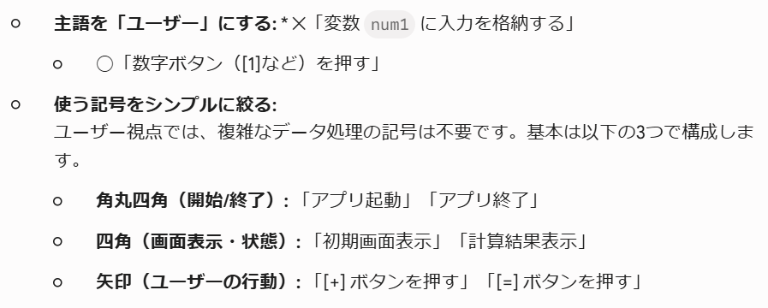

■ユーザー操作の分岐の書き方についてAIに質問
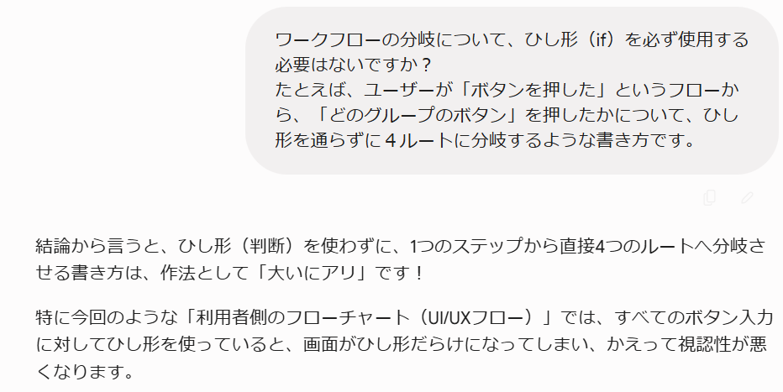

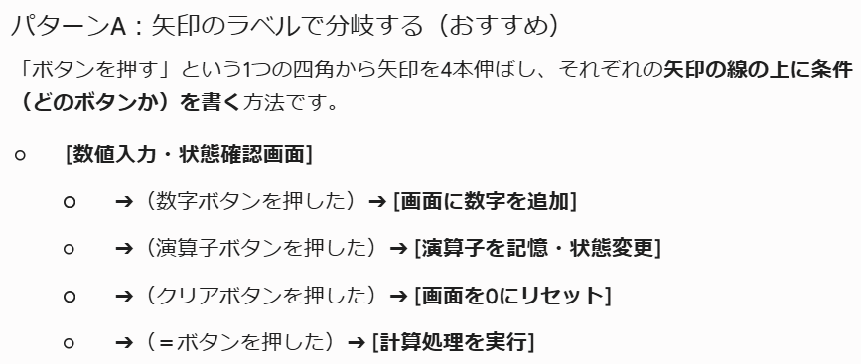

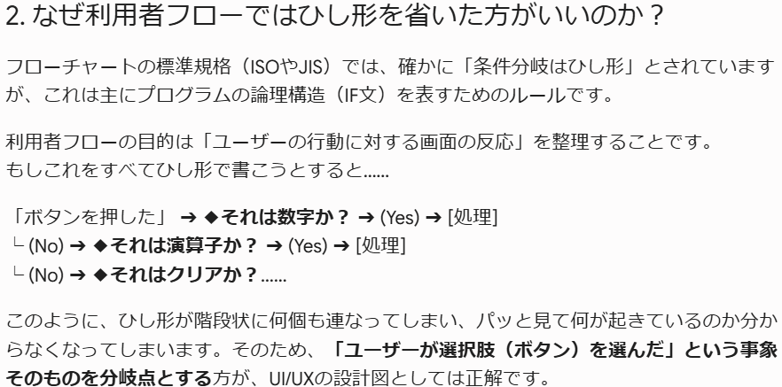

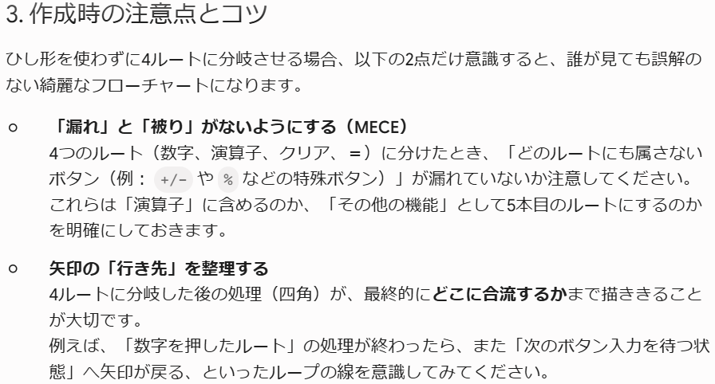

■一気に書くと巨大なツリー上になってしまうので回避策を考える

★電卓_処理言語化
ボタンの種類
数値作成 | 0~9 : . : ± : x
特種計算 | 1/x : X2 : √ : % : ±
演算子 | + : - : * : /
結果出力 '= | =
クリア | C : CE
計24ボタン

クリアボタン
■C
電卓の計算情報を初期状態に戻す
履歴に影響は出ない
Phaseに関係しない（いつでの実行可能）

＝後に操作されるのは
dataA
これは、dataA + dataB = result 後だけではなく
dataA = の時も同様（dataA = result となっている）
■CE
現在操作中の数値をクリア（"0"）にする
・Phase＊：dataAを"0"にする
・Phase＊：dataBを"0"にする
＝でresultを出した後、もう１度＝を押すと
dataAにresultが入ると考えていたが、resultが出て、表示や履歴が書き終えられた後にはもうdataA=resultになっているようだ。
→＝の後にCEを押すとdataAは０になる
※＝は計算の結果をresultに入れ、最後にdataAにresultの結果を入れる処理まである？
そもそも、=後、dataAにresultの値が入った後、Phase1に戻っているだけぽい？いやそう（断定）
・resultがある状態のPhase＊：dataAを"0"にする
→resultがある状態で数値ボタン、特殊計算ボタンが押された状態でCEが押される
・resultがある状態のPhase＊：dataBを"0"にする
→resultがある状態で四則演算ボタンが押された状態でCEが押される

Phase
※phaseが変更去れた場合、もう一度Whileループが実行され、移動したフェーズの処理が実行される
Phase0 | 初期状態：全ての値が初期値となっている（履歴はそのまま）
 | ■Phase処理
 | なし

 | ■ボタンによるPhase移動と移動時の処理
 | ※実際にphaseが変更する、何かしら画面に影響が出るものだけをorderにまとめると以下のようになる
 | Phase0 to | 処理概要 | orders | dataA | operator | dataB | equal | result | dataA_str | dataB_str
 | 1 | 値入力 | 0~9 : . | "0" |  |  |  |  | ""
 | 2 | 入力値加工 | % : 1/X : X2 : √ | "0" |  | "" |  |  | "0"
■初期値
dataA = "0" / dataA_str = ""
dataB = "" / dataB_str = ""
→演算子を押した後、即＝を押すとdataB=dataA
→この分岐を判断するため
 | 3 | 演算子決定 | + : - : * : / | "0" |  |  |  |  | "0"
 | 7 | 結果出力 | = | "0" |  |  |  |  | "0"

 | ■ディスプレイ
 | メインディスプレイ："0"
 | サブディスプレイ：""

Phase1 | 「数値作成ボタン」により、dataAに数値を入力する
 | ■使用するボタンと実行される内容
 | ※dataAに処理を行なう際、空欄となっていることはないことが前提（絶対そうならないように作ること）
 | CE：
 | →dataA = "0" となる
 | ±：
 | →dataA = "0" なら、なにもしない
 | →dataA の先頭が "-" なら、先頭の文字 "-" を削除する
 | →dataAの値が上記以外なら、先頭に "-" を足す
 | x：
 | →dataAの要素数が0より大きければ、末尾の要素を削除しローカル変数 result に代入
 | →result が "-0" or "-" or "" の場合、dataA = "0" とする
 | →上記以外の場合、dataA = result とする
 | →dataAの要素数が0以下ならば、dataA = "" とする（※起きてはいけない）
 | .：
■非要件？
・2.0 + とはならず 2 + となる
→小数値が０なら.以下を削除
 | →dataAに "." がすでにあれば何もしない
 | →dataAに "." がなければ末尾に "." を追加する
 | 0~9：
 | →dataA = "0" の場合、値を上書きする
 | →dataA = "0" ではない場合、末尾に追加する

 | ■ボタンによるPhase移動と移動時の処理
 | Phase1 to | 処理概要 | orders | dataA | operator | dataB | equal | result | dataA_str | dataB_str
 | 2 | 入力値加工 | % : 1/X : X2 : √ |  |  |  |  |  | dataA
 | 3 | 演算子決定 | + : - : * : / |  |  |  |  |  | dataA
 | 7 | 結果出力 | = |  |  |  |  |  | dataA

 | ■ディスプレイ
 | メインディスプレイ：dataA
 | サブディスプレイ：dataA_str（※Phase1の間にdataA_strが更新されることはない）

Phase2 | 「特殊計算ボタン」により、dataAの数値を元に特殊な計算を行い、dataAを更新する
 | ■Phase処理
 | dataA = dataA に対する特殊計算の結果
 | dataA_str = "特殊計算記号" + dataA_str + "特殊記号"

 | ■使用するボタンと実行される内容
 | 1/X：
 | →dataA = 1 / Decimal(dataA) となる
 | →dataA_str = "1/(dataA_str)"となる
 | X2：
 | →dataA = Decimal(dataA) * Decimal(dataA) となる
 | →dataA_str = "sqr(dataA_str)"となる
 | √：
 | →dataA = math.sqrt(Decimal(dataA)) となる
 | →dataA_str = "√(dataA_str)"となる
 | %：
 | ※Windows電卓に合わせることにした
 | →左辺値に対して使用すると値が０になる。サブディスプレイ用の文字も０で上書きされる
 | →dataA = 0
 | →dataA_str = 0
 | ±：
 | →dataA = Decimal(dataA) * -1 となる
 | →（※実際の処理は、先頭にマイナスがあるかないかで文字の追加削除を行っている。例外パターンやPhaseでの処理の違いを緩和するためである）
 | →dataA_str = "negate(dataA_str)"となる

 | ■ボタンによるPhase移動と移動時の処理
 | Phase2 to | 処理概要 | orders | dataA | operator | dataB | equal | result | dataA_str | dataB_str
 | 1 | 入力値作成 | 0~9 : . : CE | 0
 | 3 | 演算子決定 | + : - : * : /
 | 7 | 結果出力 | =
 | -1 | エラー処理 | err
 |  |  | ↑PhaseのUpdate内でエラーが発生したらorderをerrにする
 | ■ディスプレイ
 | メインディスプレイ：dataA
 | サブディスプレイ：dataA_str

Phase3 | 「四則演算ボタン」により、演算子を決める
 | ■Phase処理
 | orderが演算子なら、その演算子でoperatorを更新する

 | ■使用するボタンと実行される内容
 | +：operator = +
 | -：operator = -
 | *：operator = *
 | /：operator = /

 | ■ボタンによるPhase移動と移動時の処理
 | Phase3 to | 処理概要 | orders | dataA | operator | dataB | equal | result | dataA_str | dataB_str
 | 4 | 右辺：入力値作成 | 0~9 : . : CE |  |  | "0" |  |  |  | ""
 | 5 | 右辺：入力値加工 | % : 1/X : X2 : √ : ± |  |  | dataA |  |  |  | dataA
 | 7 | 結果出力 | = |  |  | dataA |  |  |  | dataA

 | ■ディスプレイ
 | メインディスプレイ：dataA
 | サブディスプレイ：dataA_str + " " + operator

Phase4 | 「数値作成ボタン」により、dataBに数値を入力する
 | ■使用するボタンと実行される内容
 | ※dataBに処理を行なう際、空欄となっていることはないことが前提（絶対そうならないように作ること）
 | CE：
 | →dataB = "0" となる
 | ±：
 | →dataB = "0" なら、なにもしない
 | →dataB の先頭が "-" なら、先頭の文字 "-" を削除する
 | →dataBの値が上記以外なら、先頭に "-" を足す
 | x：
 | →dataBの要素数が0より大きければ、末尾の要素を削除しローカル変数 result に代入
 | →result が "-0" or "-" or "" の場合、dataB = "0" とする
 | →上記以外の場合、dataB = result とする
 | →dataBの要素数が0以下ならば、dataB = "" とする（※起きてはいけない）
 | .：
 | →dataBに "." がすでにあれば何もしない
 | →dataBに "." がなければ末尾に "." を追加する
 | 0~9：
 | →dataB = "0" の場合、値を上書きする
 | →dataB = "0" ではない場合、末尾に追加する

 | ■ボタンによるPhase移動と移動時の処理
 | Phase4 to | 処理概要 | orders | dataA | operator | dataB | equal | result | dataA_str | dataB_str
 | 5 | 右辺：入力値加工 | % : 1/X : X2 : √ |  |  |  |  |  |  | dataB
 | 6 | 途中計算 | + : - : * : /
 | 7 | 結果出力 | = |  |  |  |  |  |  | dataB

 | ■ディスプレイ
 | メインディスプレイ：dataB
 | サブディスプレイ：dataA_str + " " + operator

Phase5 | 「特殊計算ボタン」により、dataBの数値を元に特殊な計算を行い、dataBを更新する
 | ■Phase処理
 | dataB = dataB に対する特殊計算の結果
 | dataB_str = "特殊計算記号" + dataB_str + "特殊記号"

 | ■使用するボタンと実行される内容
 | 1/X：
 | →dataB = 1 / Decimal(dataB) となる
 | →dataB_str = "1/(dataB_str)"となる
 | X2：
 | →dataB = Decimal(dataB) * Decimal(dataB) となる
 | →dataA_str = "sqr(dataB_str)"となる
 | √：
 | →dataB = math.sqrt(Decimal(dataB)) となる
 | →dataB_str = "√(dataB_str)"となる
 | %：
 | ※演算子により処理が変わる
 | → + or -
 | dataB = dataA * (dataB / 100)
 | 例）700 + 5%(35) = 735
 | → * or /
 | dataB = dataB / 100
 | 例）700 * 100%(1) = 700
 | ±：
 | →dataB = Decimal(dataB) * -1 となる
 | →（※実際の処理は、先頭にマイナスがあるかないかで文字の追加削除を行っている。例外パターンやPhaseでの処理の違いを緩和するためである）
 | →dataB_str = "negate(dataB_str)"となる

 | ■ボタンによるPhase移動と移動時の処理
 | Phase5 to | 処理概要 | orders | dataA | operator | dataB | equal | result | dataA_str | dataB_str
 | 4 | 右辺：入力値作成 | 0~9 : . : CE |  |  | "0"
 | 6 | 途中計算 | + : - : * : /
 | 7 | 結果出力 | =
 | -1 | エラー処理 | err
 |  |  | ↑PhaseのUpdate内でエラーが発生したらorderをerrにする
 | ■ディスプレイ
 | メインディスプレイ：dataB
 | サブディスプレイ：dataA_str + " " + operator + " " + dataB_str

Phase6 | dataA と dataB で計算を行い、その結果を dataA に入れ、dataBを空欄にする
 | ■Phase処理
 | dataA = dataA 旧operator dataB
 | dataA_str = dataA
 | dataB = ""
 | dataB_str = dataB
 | phase = 3
 | ※Trueを返してWhileを続行。Phase3へ移行させる

 | ■ボタンによるPhase移動と移動時の処理
 | Phase6 to | 処理概要 | orders | dataA | operator | dataB | equal | result | dataA_str | dataB_str
 | 3 | 演算子決定 | + : - : * : /
 | ※Phase6完了後にPhase3に切り替わる

 | ■ディスプレイ
 | メインディスプレイ：dataA
 | サブディスプレイ：dataA_str + " " + operator

Phase7 | 「＝ボタン」により、計算を行う
 | ■Phase処理
 | ※式は次の通りとして考える：dataA operator dataB =(result)
 | 式1：dataA
 | →reuslt = dataA
 | 式2：dataA =
 | →dataA_str = result
 | 式3：dataA operator
 | →dataB = dataA
 | →dataB_str = dataB
 | →result = dataA operator dataB
 | 式4：dataA operator dataB
 | →result = dataA operator dataB
 | 式5：dataA operator dataB =(result)
 | →dataA = result
 | →dataA_str = dataA
 | →dataB_str = dataB
 | →result = dataA operator dataB

 | ■特殊処理
 | 「x」ボタンが押されると、サブディスプレイが空欄になる（なんでこんな仕様になってんの？Phase8に飛んで、その時のサブディスプレイ表示を""にするのが単純でよさそう？）
 | →Phase2に飛んだ後にあれこれ処理を追加して対応（かなり雑になってしまった）

 | ■ボタンによるPhase移動と移動時の処理
 | Phase7 to | 処理概要 | orders | dataA | operator | dataB | equal | result | dataA_str | dataB_str
 | 2 | 入力値加工 | % : 1/X : X2 : √
 | ※Phase7完了後にPhase2に切り替わる

 | ■ディスプレイ
 | メインディスプレイ：result
 | サブディスプレイ：
 | →左辺数値のみ：dataA_str + " " + "="
 | →それ以外：dataA_str + " " + operator + " " + dataB_str + " " + "="

Phase-1 | エラー処理
 | ■Phaseに入るタイミング
 | メインディスプレイにエラーメッセージを表示、一部ボタンを押下不可にする
 | →各Phaseでエラー確認したタイミングでディスプレイ更新するようにした
 | ・0での除算が発生したときのエラー処理（0で割ることは出来ません）
 | ・負の値に対して√計算を行った時のエラー処理（無効な入力です）

 | ■Phase処理
 | ※エラーが出た週はなにもしない（order == "err" なら何もしない）
 | ・order以外の値をクリア
 | ・数値ボタンが押されたら、Phase1へ移動する
 | ・それ以外のボタンが押されたら、何もしない（クリア処理によりPhase0へ移動している）

 | ■ボタンによるPhase移動と移動時の処理
 | Phase-1 to | 処理概要 | orders | dataA | operator | dataB | equal | result | dataA_str | dataB_str
 | 0 | 初期状態 | 0~9以外
 | 1 | 左辺：入力値作成 | 0~9
 |  |  |  | ↑初期化処理が実行されているため、orderを除きすべて初期値になっている

 | ■ディスプレイ
 | ※前のPhaseで更新させ、このPhaseでは何もしない

終了

★クラス図の書き方について
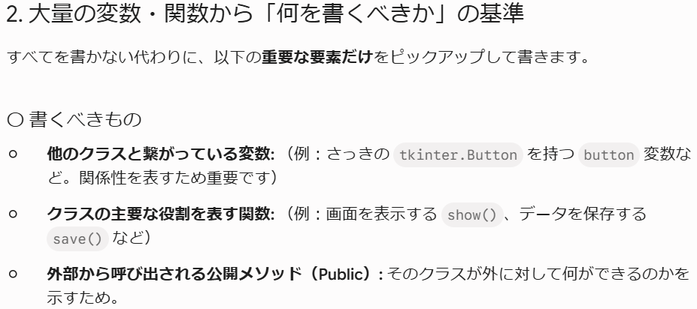
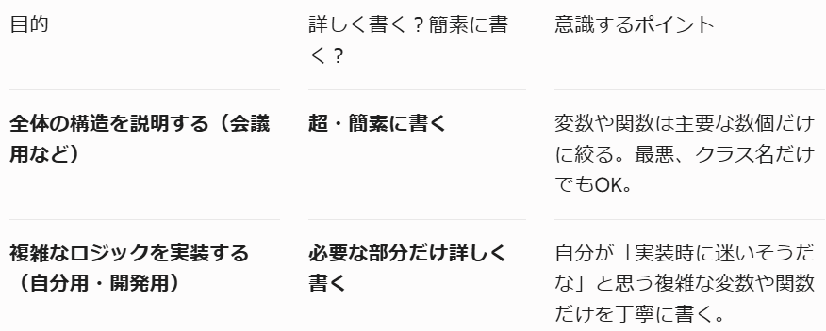
BAD：自己流での初期の進め方
・クラス図を詳しく書きすぎ
→大量の変数、関数をすべてクラス図に書き込んでいた
※進捗報告会で相談
・やり方に疑問を感じたのでキムさんに相談（目的と外れないか、クラス間の関係性のみ見えるようにするべきではないか）
→現場でもあまり詳しく書かれているものは見ない
→関係性だけがわかるように書いた方がいいのではないか

クラス図の正しい書き方
■クラス図の目的
システムの構造や、クラス同士の関係性をパッと見て理解すること

■絞って書こう
設計の意図（どのクラスが重要で、どう繋がっているか）を明確にしよう

〇書くべきもの
・他のクラスと繋がっている変数
・クラスの主要なやっくわりを表す関数
・外部から呼び出される公開メソッド（Public）

×省略していいもの
・一時的な変数、クラス内部だけで使う細かい変数
・Getter/Setter
・言語特有の決まりきった関数

■まとめ
最初に書くときは、まずは以下だけ書いてみる
・クラス名
・主要な関数
・クラス同士の線

おまけ：Geminiに確認した結果
■Geminiにも確認

tkinterについて
■tkinterとは
・Python標準のGUIライブラリ

■詳しい使い方について解説サイト
【執筆中】【Python／GUI】Tkinterのチュートリアル #Python - Qiita
※途中までしか書いてねぇ

■Frame

Frame1
9+1=
10

Frame2

old_電卓
ボタンの種類
数値作成 | 0~9 : . : ±
特種計算 | 1/x : X2 : √ : % : ±
演算子 | + : - : * : /
結果出力 '= | =
クリア | C : CE : x
計24ボタン

クリアボタン
■C
電卓の計算情報を初期状態に戻す
履歴に影響は出ない
Phaseに関係しない（いつでの実行可能）

＝後に操作されるのは
dataA
これは、dataA + dataB = result 後だけではなく
dataA = の時も同様（dataA = result となっている）
■CE
現在操作中の数値をクリア（"0"）にする
・Phase＊：dataAを"0"にする
・Phase＊：dataBを"0"にする
・resultがある状態のPhase＊：dataAを"0"にする
→resultがある状態で数値ボタン、特殊計算ボタンが押された状態でCEが押される
＝でresultを出した後、もう１度＝を押すと
dataAにresultが入ると考えていたが、resultが出て、表示や履歴が書き終えられた後にはもうdataA=resultになっているようだ。
→＝の後にCEを押すとdataAは０になる
※＝は計算の結果をresultに入れ、最後にdataAにresultの結果を入れる処理まである？
そもそも、=後、dataAにresultの値が入った後、Phase1に戻っているだけぽい？いやそう（断定）
・resultがある状態のPhase＊：dataBを"0"にする
→resultがある状態で四則演算ボタンが押された状態でCEが押される

Phase
Phase0 | 初期状態：全ての値が初期値となっている（履歴はそのまま）
 | メインディスプレイ："0"
■初期値
dataA = "0" / dataA_str = ""
dataB = "" / dataB_str = ""
→演算子を押した後、即＝を押すとdataB=dataA
→この分岐を判断するため
 | サブディスプレイ：""

Phase1 | 「数値作成ボタン」により、dataAに数値を入力する
 | メインディスプレイ：dataA
 | サブディスプレイ：dataA_str

Phase2 | 「特殊計算ボタン」により、dataAの数値を元に特殊な計算を行い、dataAを更新する
 | ・更新：dataA、dataA_str が更新される
 | ・「数値作成ボタン」を押すと、Phase1に戻り、押したボタンがdataAに入力される（※dataA_str はそのまま）
 | ・「CE」ボタンを押すとPhase1に戻り、dataAの値は"0"になる（※dataA_str はそのまま）
 | メインディスプレイ：dataA
 | サブディスプレイ：dataA_str（"特殊計算記号" + dataAの元々の値 + "特殊記号"）

Phase3 | 「四則演算ボタン」により、演算子を決める
 | ・これ以降、入力を行うと、dataBの数値入力となる
 | ・「四則演算ボタン」を押すと、演算子が上書きされる
 | メインディスプレイ：dataA
 | サブディスプレイ：dataA_str + " " + operator

Phase4 | 「数値作成ボタン」により、dataBに数値を入力する
 | メインディスプレイ：dataB
 | サブディスプレイ：dataA_str + " " + operator

Phase5 | 「特殊計算ボタン」により、dataBの数値を元に特殊な計算を行い、dataBを更新する
 | ・更新：dataB、dataB_str が更新される
 | ・「数値作成ボタン」を押すと、Phase4に戻り、押したボタンがdataBに入力される（※dataB_str はそのまま）
 | ・「CE」ボタンを押すとPhase4に戻り、dataBの値は"0"になる（※dataB_str はそのまま）
 | メインディスプレイ：dataB
 | サブディスプレイ：dataA_str + " " + operator + " " + dataB_str（"特殊計算記号" + dataBの元々の値 + "特殊記号"）

Phase6 | 「＝ボタン」により、計算を行う
 | ・dataA = reuslt
 | ・dataA + = dataA + dataB(dataA) = result
 | ・dataA + dataB = result
 | メインディスプレイ：result
 | サブディスプレイ：dataA_str + " " + operator + " " + dataB_str + " " + "="
 | ※この後、dataAにresultの値を入れる
 | Phase1に戻る

